Chi tiết địa chất
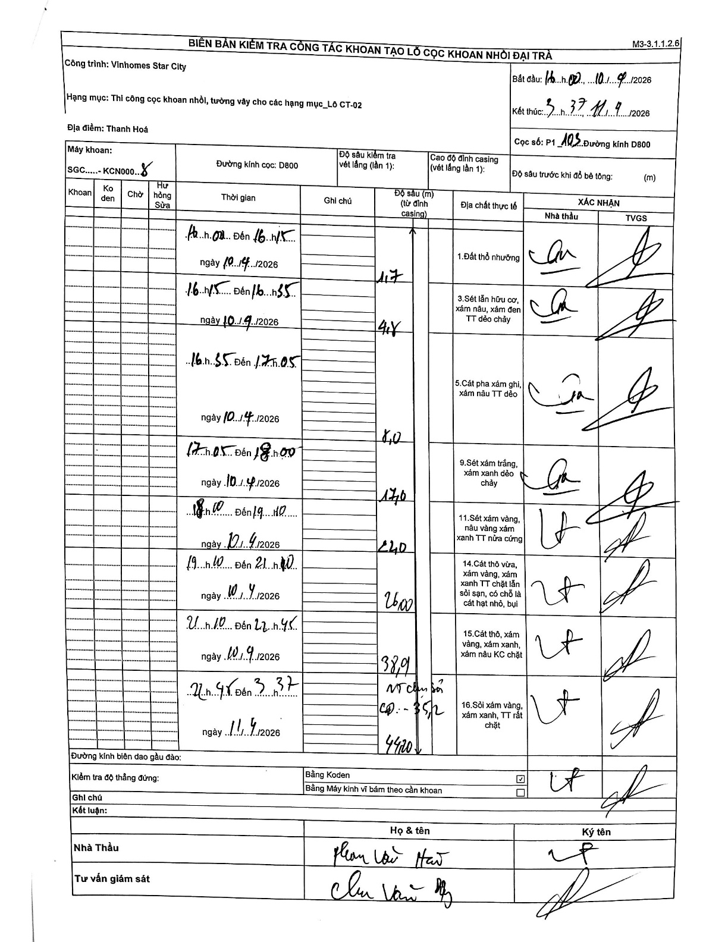
Dự án | Star City Thanh Hóa
Hạng mục | Thi công cọc khoan nhồi, tường vây cho các hạng mục_Lô CT-02
Tên bộ phận | Hạng mục: Thi công cọc khoan nhồi, tường vây cho các hạng mục_Lô CT-02
Số hiệu cọc | P1_103
Tên Máy khoan | SGC-KCN0008
Đường kính | D800
Bắt đầu thi công | 16:00 10/09/2026
Kết thúc thi công | 03:37 11/09/2026

Địa chất TT | Đường kính | Mô tả lớp thiết kế | Từ (h) | Đến (h) | Cao độ từ | Cao độ đến | T.Gian (h) | Dài (m) | V (m/h) | Ghi chú
1. Đất thổ nhưỡng | D800 | Đất thổ nhưỡng | 16:00 10/09/2026 | 16:15 10/09/2026 | 0 | -1.7 | 0.25 | 1.7 | 6.8
2 | D800 | Sét lẫn hữu cơ, xám nâu, xám đen TT dẻo chảy | 16:15 10/09/2026 | 16:35 10/09/2026 | -1.7 | -4.8 | 0.33 | 3.1 | 9.3
3 | D800 | Cát pha xám ghi, xám nâu TT dẻo | 16:35 10/09/2026 | 17:05 10/09/2026 | -4.8 | -8 | 0.5 | 3.2 | 6.4
4 | D800 | Sét xám trắng, xám xanh dẻo chảy | 17:05 10/09/2026 | 18:00 10/09/2026 | -8 | -17 | 0.92 | 9 | 9.82
5 | D800 | Sét xám vàng, nâu vàng xám xanh TT nửa cứng | 18:00 10/09/2026 | 19:10 10/09/2026 | -17 | -22 | 1.17 | 5 | 4.29
6 | D800 | Cát thô vừa, xám vàng, xám xanh TT chặt lẫn sỏi sạn, có chỗ là cát hạt nhỏ, bụi | 19:10 10/09/2026 | 21:10 10/09/2026 | -22 | -26 | 2 | 4 | 2
7 | D800 | Cát thô, xám vàng, xám xanh, xám nâu KC chặt | 21:10 10/09/2026 | 22:45 10/09/2026 | -26 | -38.9 | 1.58 | 12.9 | 8.15
8 | D800 | Sỏi xám vàng, xám xanh, TT rất chặt | 22:45 11/09/2026 | 03:37 11/09/2026 | -38.9 | -44.2 | 4.87 | 5.3 | 1.09 | Vô chân sỏi CĐ: -35,2

ẢNH BIÊN BẢN GỐC

